Feuil1
Algoritmo TT
 | Milisegundos
Dimension | Algoritmo TT | Laplace | Diferencia
4 | 0.0366 | 0.0424 | 0.0058
5 | 0.0378 | 0.1177 | 0.0799
6 | 0.1922 | 0.8305 | 0.6383
7 | 0.9802 | 1.4072 | 0.427
8 | 2.1741 | 19.7627 | 17.5886
9 | 4.1649 | 55.1644 | 50.9995
10 | 30.0782 | 759.8122 | 729.734
11 | 155.0002 | 5766.1311 | 5611.1309
12 | 1881.8296 | 70822.9953 | 68941.1657
13 | 10421.056 | 897818.0123 | 887396.9563

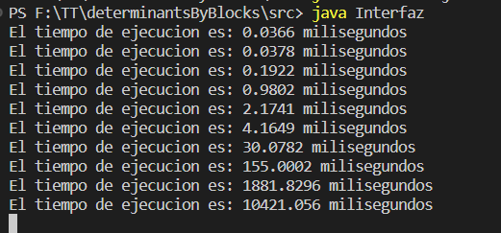
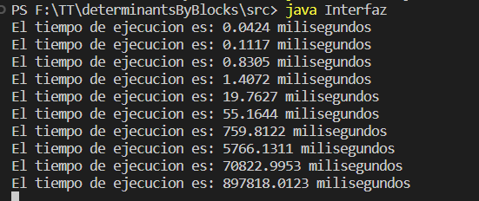
Laplace

